하단 인터페이스 UI
1. 하단 인터페이스

2

1

번호 | UI 이름 |  |  | UI 종류 | 설명
1 | 건물/유닛 선택 창 전환 버튼 |  |  | 버튼 | 클릭 시 건물/유닛 선택 창이 건물 창으로 전환
2 | 건물/유닛 선택 창 |  |  | 창 | 건설할 건물이나 생산할 유닛을 선택하는 창

1-1. 건물,유닛 이미지가 버튼 내부에 존재
1-2. 두 버튼이 좌우로 겹쳐 있고 활성화 돼있는 창의 버튼이 위에 존재

2-1. 전환 버튼의 건물 버튼 활성화 시 건물 선택 창 활성화
2-2. 전환 버튼의 양 버튼 활성화 시 유닛 선택 창 활성화
2-3. 건설된 건물 클릭 시 유닛 선택 창 활성화
2-4. 초기값은 건물 선택 창 상태

2. 건물 선택 창

1
3

번호 | UI 이름 | UI 종류 | 설명
1 | 건물 버튼 | 버튼 | 클릭 시 건물 건설 위치 선택 상태가 됨
2 | 추가 예정 | 이미지 | 건물 추가 예정인 경우 존재

1-1. 각 버튼들은 해당 건물의 이미지가 버튼 내부에 존재
1-2. 코스트가 더 싼 유닛들이 좌측으로 정렬됨
1-3. 버튼 촤측 상단에 단축키 표시
1-4. 건물 건설에 필요한 건초가 부족한 경우 버튼 50% 밝기로 비활성화
1-5. 버튼 하단에 필요 코스트 표시
1-6. 버튼 촤측 상단에 단축키 표시

3. 유닛 선택 창

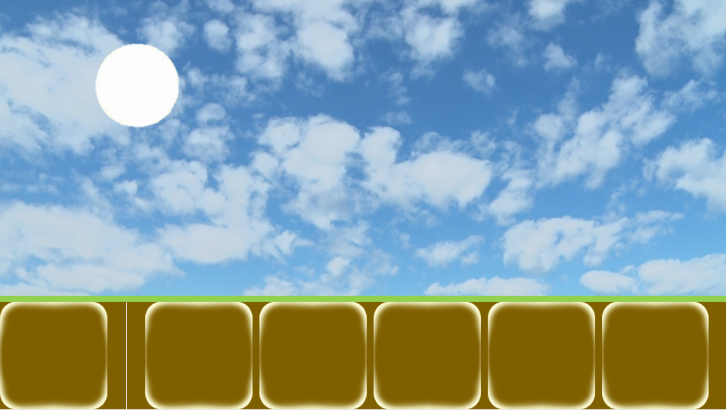

1
3

번호 | UI 이름 | UI 종류 | 설명
1 | 유닛 버튼 | 버튼 | 클릭 시 해당 건물에서 해당 유닛을 1마리 소환
2 | 추가 예정 | 이미지 | 유닛 추가 예정인 경우 존재

1-1. 모든 건물에서 생산 가능한 유닛 버튼 존재
1-2. 각 버튼들은 해당 유닛의 이미지가 버튼 내부에 존재
1-3. 코스트가 더 싼 유닛들이 좌측으로 정렬됨
1-4. 버튼 하단에 필요 코스트 표시
1-5. 버튼 촤측 상단에 단축키 표시
1-6. 유닛 생산에 필요한 건초가 부족하거나 필요 건물이 없는 경우 버튼 50% 밝기로 비활성화

훈련 & 건설 설명
훈련 & 선설 설명

유닛 훈련 버튼 또는 건물 건설 버튼 호버 시 해당 버튼의 정보 출력

유닛

1

2
3
4
5
6
8
7

번호 | UI 이름 | UI 종류 | 설명
1 | 유닛 이미지 | 이미지 | 호버한 버튼 유닛의 호버 상태 이미지
2 | 유닛 이름 | 텍스트 | 호버한 버튼 유닛의 이름
3 | 공격력 아이콘 | 이미지
4 | 체력 아이콘 | 이미지
5 | 훈련 시간 아이콘 | 이미지
6 | 공격력 바 | 이미지 | 호버한 버튼 유닛의 공격력을 바로 보여줌
7 | 체력 바 | 이미지 | 호버한 버튼 유닛의 체력을 바로 보여줌
8 | 훈련 시간 바 | 이미지 | 호버한 버튼 유닛의 훈련시간을 바로 보여줌

6, 7, 8-1. 바의 최대치는 현재 게임에 존재하는 유닛 중의 최대치를 기준

건물

1

2

3
4

번호 | UI 이름 | UI 종류 | 설명
1 | 건물 이미지 | 이미지 | 호버한 버튼 건물 이미지
2 | 건물 이름 | 텍스트 | 호버한 버튼 건물의 이름
4 | 건설 시간 아이콘 | 이미지 | 훈련 시간 아이콘과 동
5 | 건설 시간 바 | 이미지 | 호버한 버튼 건물의 건설 시간을 바로 보여줌

5-1. 바의 최대치는 현재 게임에 존재하는 건물 중의 최대치를 기준

건물 설명

건물 이름 | 설명
지푸라기 집 | 훈련 가능 인구수 증가
풍차 | 건초 or 자원 생산
돌벽 | 집결지 및 적 공격 방어
훈련소 | 유닛 생산
강화소 | 유닛 강화
치료소 | 부상 유닛 치료

